상품제안서
도넛모찌 충전식 손난로 USB 보조배터리 | 상품코드: F29139

 |  |  |  |  |  |  | 02-412-0044 | www.easy1.co.kr
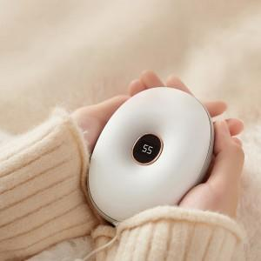

【상세/제작정보】

【인쇄/포장옵션】 | 패드인쇄 / 포장불가능

【공급단가】 | 수량 | 30~ | 50~ | 100~ | 300~ | 500~
*VAT별도 | 단가 | 21,480원 | 21,120원 | 20,580원 | 20,220원 | 19,690원

【상품 URL】 | https://dev.easy1.co.kr:443/src/goods_detail.php?gdno=29139

